Mapa de Ubicación LP-55-2020
DIRECCIÓN DE PROGRAMAS Y PRESUPUESTOS
SOLICITUD PARA LA ELABORACIÓN DE FICHAS SIPRO
FECHA DE ENTREGA: ___________________________________________
RECIBIDO POR LA DIRECCIÓN DE PROGRAMAS Y PRESUPUESTOS:

FECHA: _______________________ HORA: ______________ PERSONA QUIEN RECIBE: ________________________________________

SISTEMA DE INFORMACIÓN DE PROYECTOS (SIPRO)
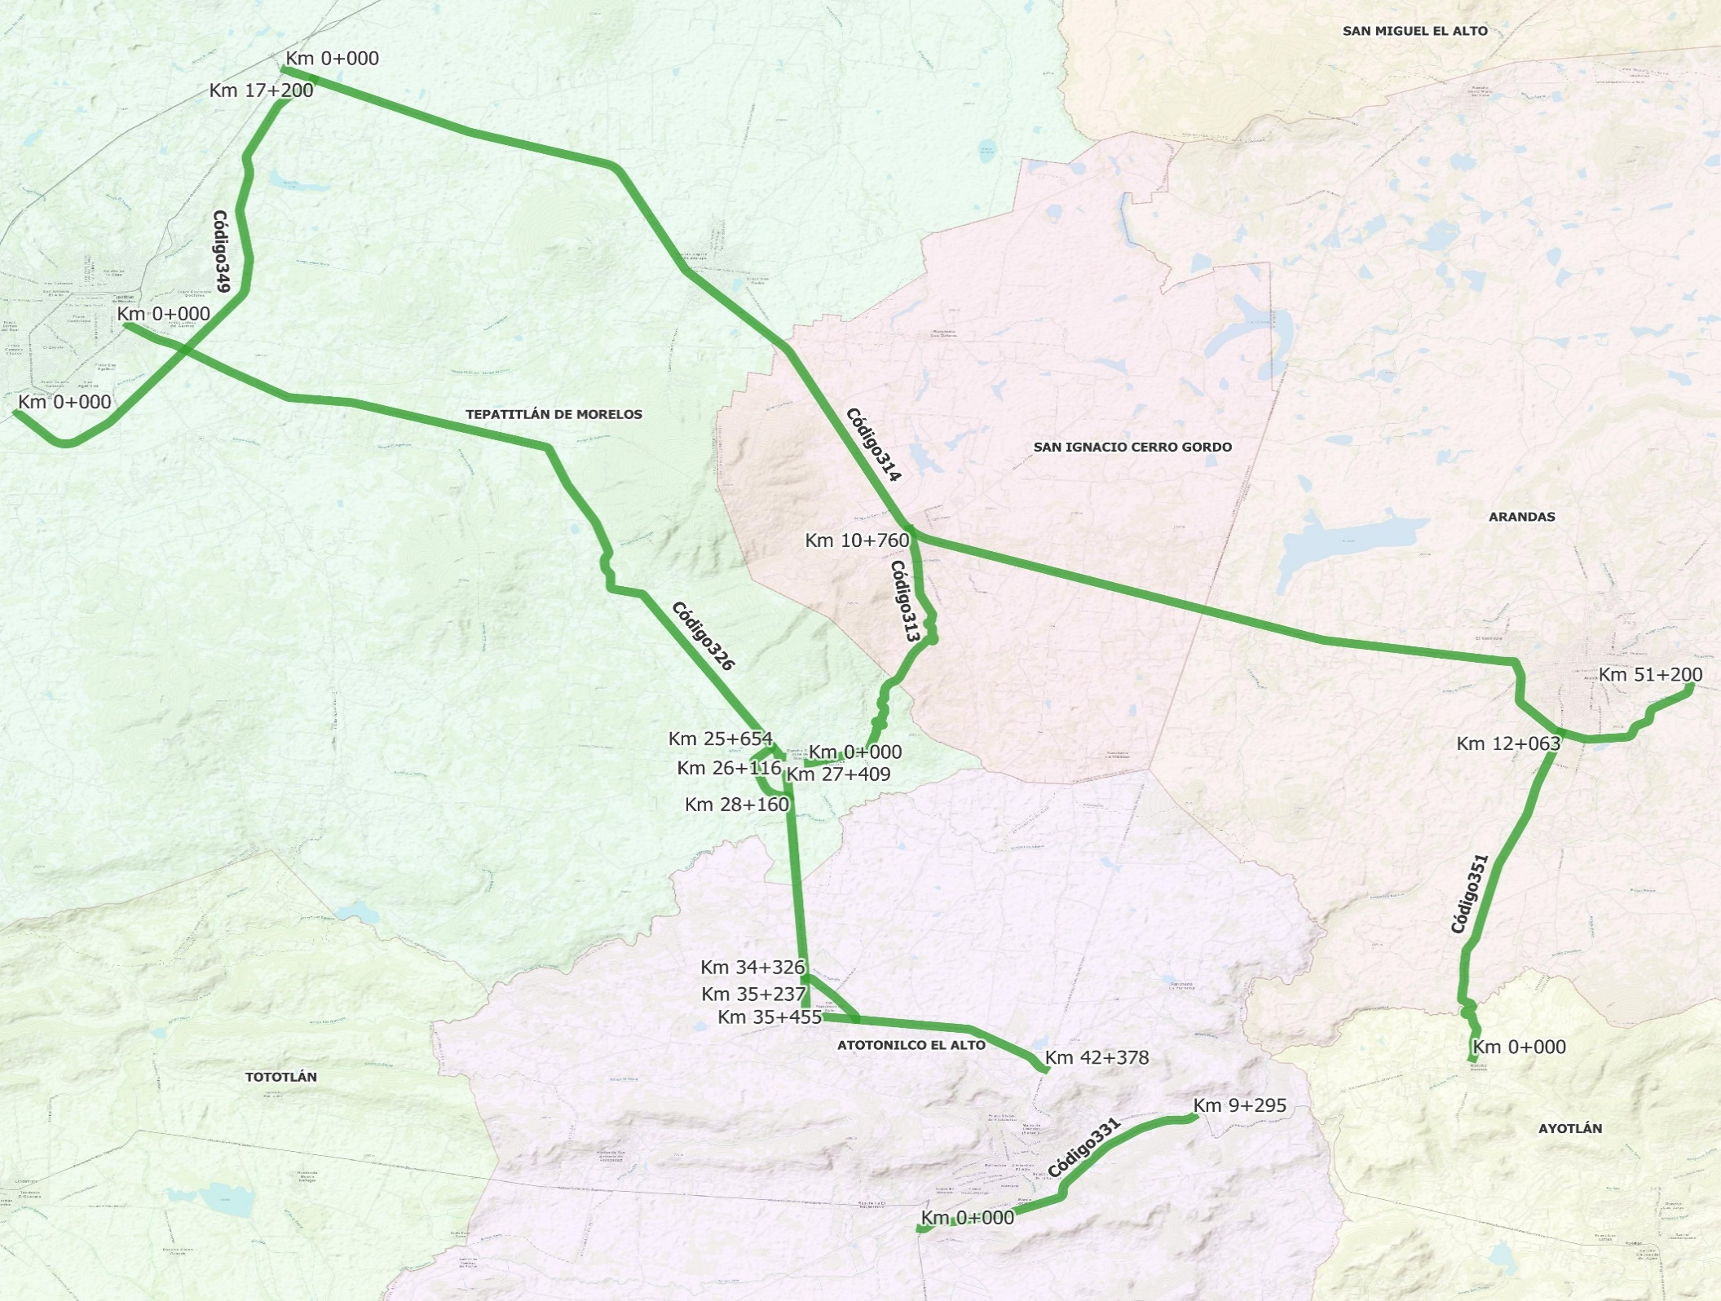

 | CÓDIGO 313 KM 0+000 - 10+760 |  |  | CÓDIGO 349 KM 0+000 - 17+200
 | COORDENADAS INICIO : | LATITUD: | 20.674983° | COORDENADAS INICIO : | LATITUD: | 20.782033°
 |  | LONGITUD: | -102.564574° |  | LONGITUD: | -102.785420°

 | COORDENADAS FIN : | LATITUD: | 20.746426° | COORDENADAS FIN : | LATITUD: | 20.884116°
 |  | LONGITUD: | -102.536368° |  | LONGITUD: | -102.702836°

 | CÓDIGO 314 KM 0+000 - Km 51+200 |  |  | CÓDIGO 351 KM 0+000 - 12+063
 | COORDENADAS INICIO : | LATITUD: | 20.698794° | COORDENADAS INICIO : | LATITUD: | 20.584716°
 |  | LONGITUD: | -102.318350° |  | LONGITUD: | -102.379004°

 | COORDENADAS FIN : | LATITUD: | 20.887093° | COORDENADAS FIN : | LATITUD: | 20.684143°
 |  | LONGITUD: | -102.710608° |  | LONGITUD: | -102.354409°

 | CÓDIGO 326 KM 0+000 - 42+378 |  |  | CÓDIGO 319 KM 0+000 - 9+513
 | COORDENADAS INICIO : | LATITUD: | 20.809014° | COORDENADAS INICIO : | LATITUD: | 20.583436°
 |  | LONGITUD: | -102.754584° |  | LONGITUD: | -101.979494°

 | COORDENADAS FIN : | LATITUD: | 20.581488° | COORDENADAS FIN : | LATITUD: | 20.550618°
 |  | LONGITUD: | -102.498572° |  | LONGITUD: | -102.055375°

 | CÓDIGO 331 KM 0+000 - Km 9+295
 | COORDENADAS INICIO : | LATITUD: | 20.532487°
 |  | LONGITUD: | -102.533169°

 | COORDENADAS FIN : | LATITUD: | 20.566803°
 |  | LONGITUD: | -102.457159°

